2. Gefahrenpotenzial
Gefahrenpotenzial: |  | Wie hoch ist die Hagelgefahr an Ihrem Standort über die nächsten 50 Jahre? Lesen Sie aus der Karte die zu erwartenden Korngrössen heraus und befüllen Sie die orange-gelben Felder. Somit wird das zu erreichende Schutzziel respektive der nötige Hagelwiderstand festgelegt. (Hinweis: Als minimale Empfehlung von Experten gilt schweizweit HW3, sprich absoluter Hagelschutz bei Hagelkorngrössen von 3 cm)

Geschwindigkeit und kinetische Energie je nach Korngrösse:

Korngrösse (cm) | Masse (kg) | Endgeschwindigkeit v (m/s) | Endgeschwindigkeit (km/h) | Kinetische Energie (J) |  | Nötiger Hagelwiderstand für Schutzziel
1 | 0.0005 | 13.8 | 49.7 | 0.04
1.5 | 0.0015 | 16.9 | 60.8 | 0.22 |  | Standort | Hagelwiderstand für Korngrösse (cm)
2 | 0.0036 | 19.5 | 70.2 | 0.69
2.5 | 0.0071 | 21.8 | 78.5 | 1.69 |  | Schangnau (Beispiel) | 4
3 | 0.0123 | 23.9 | 86 | 3.5
4 | 0.0292 | 27.5 | 99 | 11.1
5 | 0.0569 | 30.8 | 110.9 | 27
6 | 0.0984 | 33.7 | 121.3 | 56
7 | 0.1562 | 36.4 | 131 | 103.7
8 | 0.2332 | 39 | 140.4 | 176.9
Quelle: www.schutz-vor-naturgefahren.ch

Wiederkehrperiode von 50 Jahren:
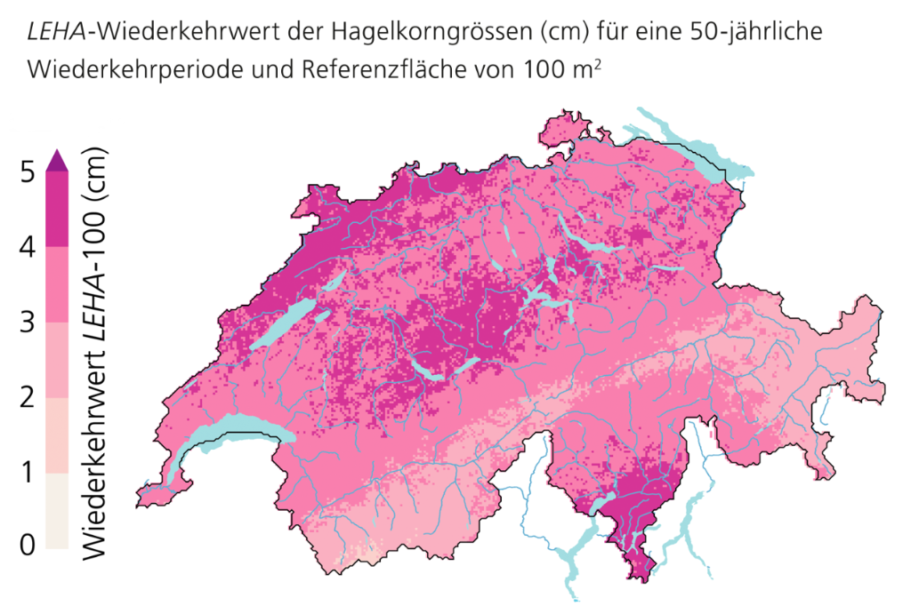

 |  |  |  |  | Hinweis:
 |  |  |  |  | Alternativ kann auch ein anderes Schutzziel als 50 Jahre gewählt werden. Auf map.geo.admin.ch finden sich Hagelgefährdungskarten für Wiederkehrperioden von 10, 20, 50 und 100 Jahren. Für Gebäude für mehr als 50 Personen wird das Schutzziel um eine Hagelwiderstandsklasse erhöht.

 |  |  |  |  | www.map.geo.admin.ch

Quelle: https://www.nccs.admin.ch/nccs/de/home/das-nccs/themenschwerpunkte/hagelklima-schweiz/wiederkehrperioden.html
©NCCS

7 Nutzen-Kosten-Analyse
Nutzen-Kosten-Analyse:
Welche Massnahmen sind sinnvoll bei dem festgelegten Schutzziel? Analysieren Sie, wann die Kosten für eine Massnahmen kleiner sind als das zu erwartende Risiko. Sieht es bei einem erhöhten Gefahrenpotenzial anders aus?

 | Massnahme | Kosten | Nutzen (verhinderter Schaden) | Differenz Nutzen-Kosten
Dachziegel | Dachziegel HW5 | CHF 40,000.00 | #N/A | #N/A
Lichtkuppeln | Lichtkuppeln abdecken | CHF 40,000.00 | #N/A | #N/A
Fassadenelemente | Fassadenelemente ersetzen | CHF 30,000.00 | #N/A | #N/A
Rollladen | Automatische Rollladen-Steuerung: einfach-automatisch | CHF 3,000.00 | #N/A | #N/A
Fenster |  |  | CHF - | CHF -

 |  |  |  | Hinweis:
 |  |  |  | Die Analyse bezieht sich auf das in '2. Gefahrenpotenzial' festgelegte Schutzziel. Prüfen Sie, ob die Massnahmen sich für andere Schutzziele (z.B. 100-jährliches Ereignis, HW3, HW6) auch rentabel sind.

